Лист1
Project: | Интернет-магазин
Summary: | Поиск: При запросе "Мужские кроссовки" в выдаче присутствует женская обувь
STR: | 1. Открыть https://aliexpress.ru/ 2. Ввести в строку поиска "Мужские кроссовки", нажать поиск

Result | Выдача содержит женскую обувь (см. скриншот)
Expected Result: | Выдача содержит только мужскую обувь (кроссовки)
Component: | Поиск
Severity: | Major
Priority: | Low
Reporter: | Marchenko D.
Envinment: | Win 10 x64 21H2, Yandex.Browser Версия 21.11.4.727 (64-bit)
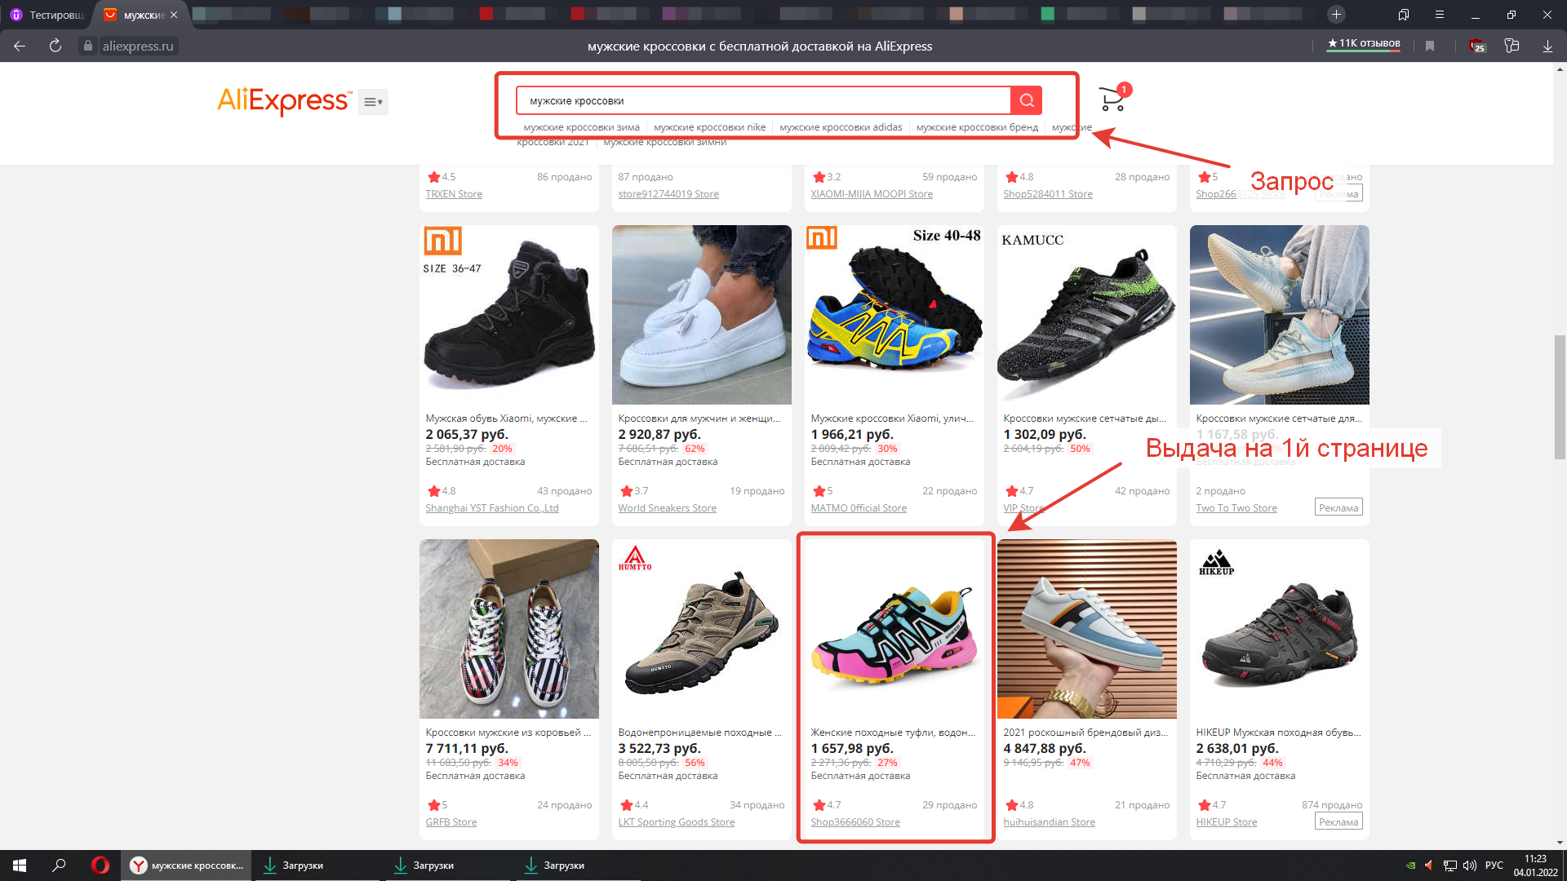
Attachment:

Лист2
Project: | Интернет-магазин
Summary: | Профиль: В табе "Мои заказы" не переведён пункт Cards & Bank Accounts
STR: | 1. Открыть https://aliexpress.ru/ 2. Авторизоваться любым аккаунтом 3. В шапке установить язык "Русский", если он не установлен по умолчанию 4. Зайти в "Мой профиль" 5. Перейти на таб "Мои заказы"

Result: | Не переведён пункт Cards & Bank Accounts
Expected Result: | Все пункты переведены на русский язык
Component: | Профиль
Severity: | Minor
Priority: | Low
Reporter: | Marchenko D.
Envinment: | Win 10 x64 21H2, Yandex.Browser Версия 21.11.4.727 (64-bit)
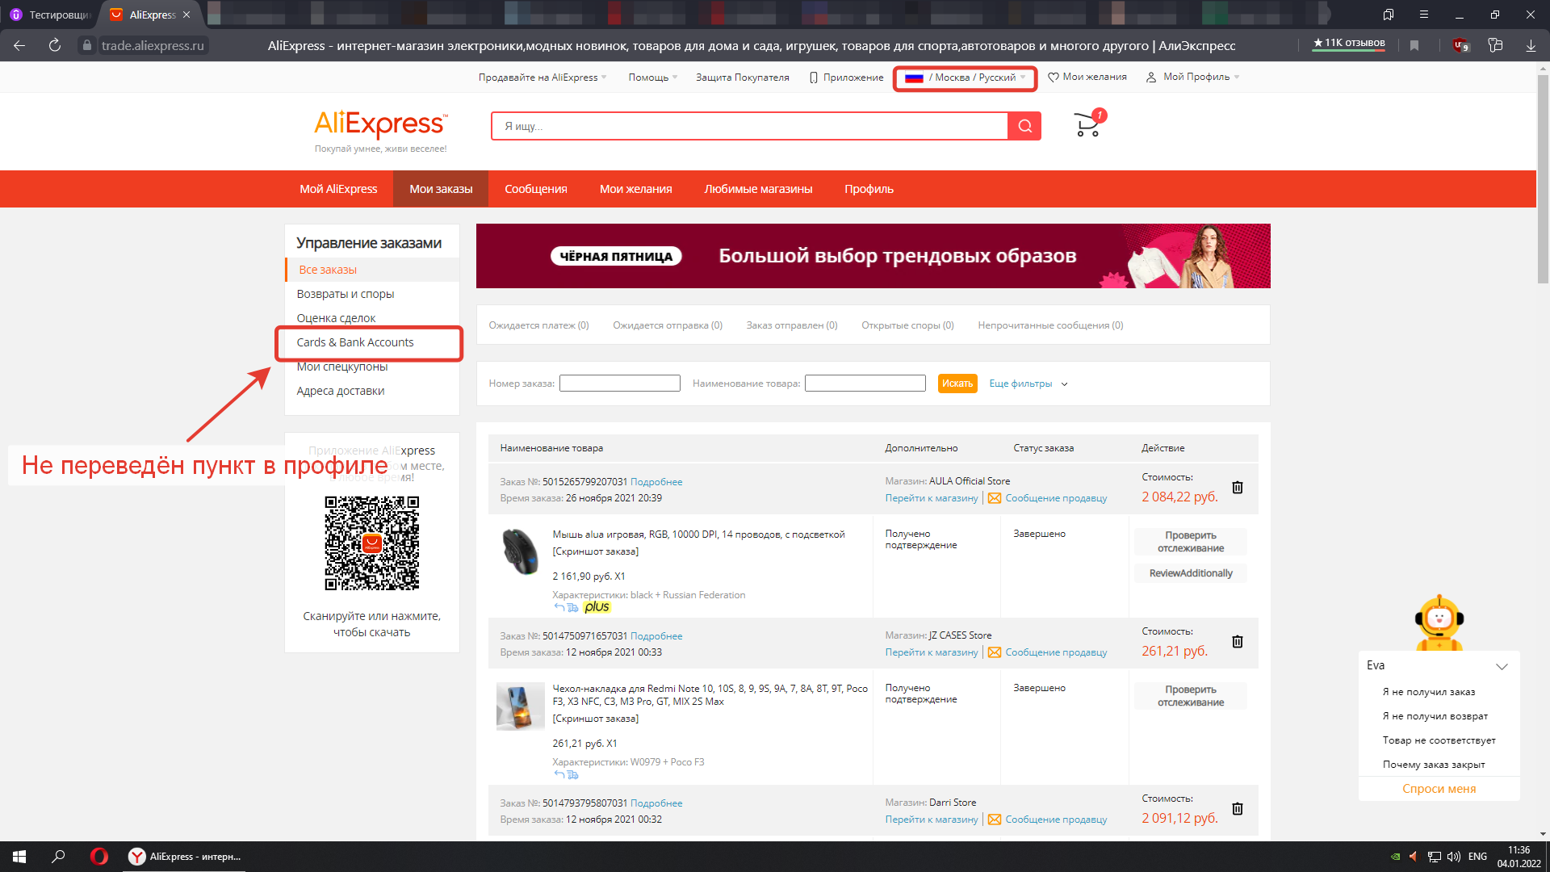
Attachment:

Лист3
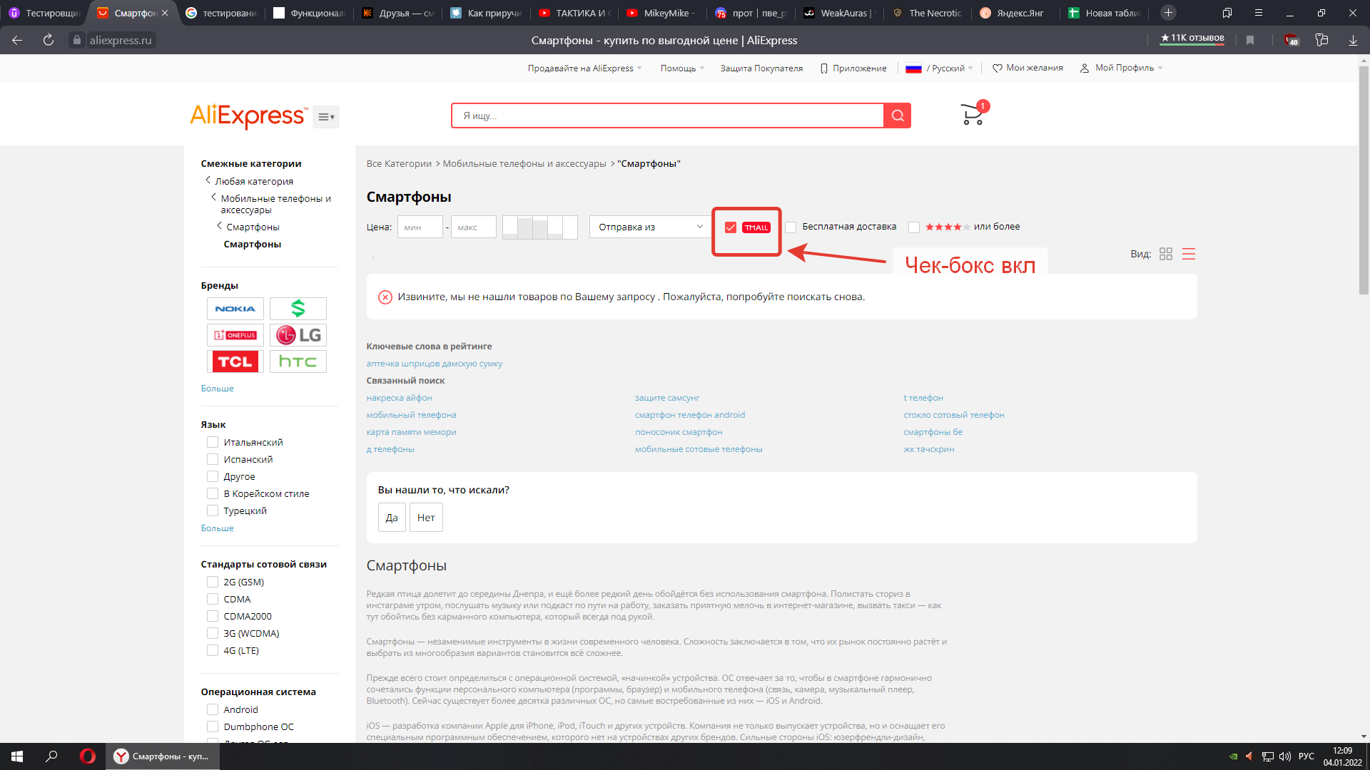
Project: | Интернет-магазин
Summary: | Категории/фильтры: В "Смартфоны" включение чек-бокса TMALL показывает пустую выдачу при наличии товаров из TMALL
STR: | 1. Открыть https://aliexpress.ru/ 2. Перейти в категорию "Телефоны и аксессуары" --> "Смартфоны" 3. Убедиться, что в выдаче есть товары с тегом TMALL 4. Включить чек-бокс TMALL в шапке категорий

Result | Пустой запрос с текстом: "Извините, мы не нашли товаров по Вашему запросу . Пожалуйста, попробуйте поискать снова."
Expected Result: | В запросе есть выдача товаров с тегом TMALL
Component: | Поиск
Severity: | Major
Priority: | Medium
Reporter: | Marchenko D.
Envinment: | Win 10 x64 21H2, Yandex.Browser Версия 21.11.4.727 (64-bit)
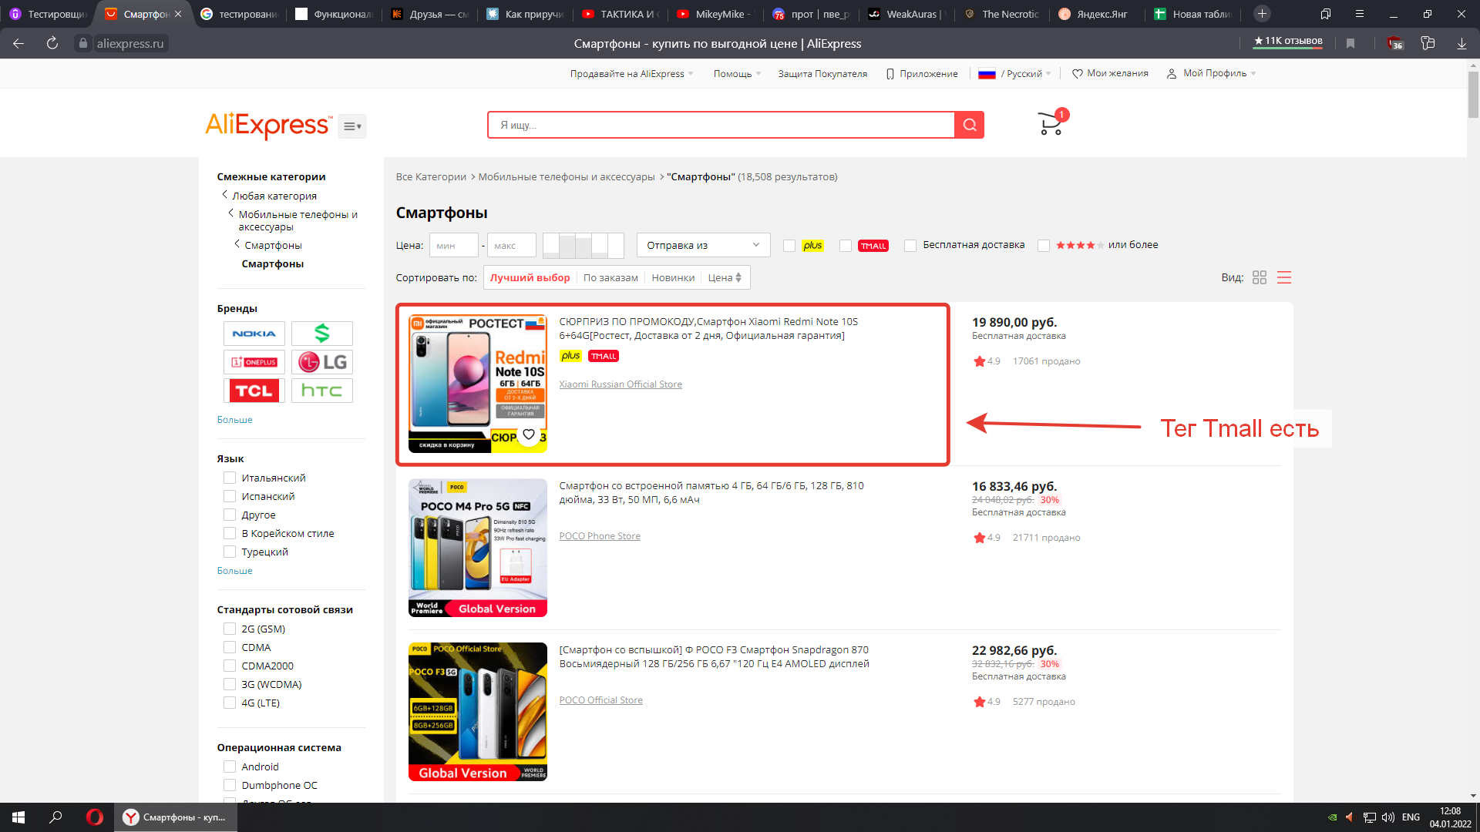
Attachment:

